Hoja1
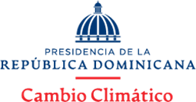

Micro pequeñas y medianas empresas marzo 2025

Código del Proceso | Nombre | Tipo de bien , servicio y obra | Tipo de MIPYME | Monto Adjudicado
CNCCMDL-DAF-CD-2025-0013 | Melo Comercial, SRL | COMPRA NEUMÁTICOS MINIBÚS NISSAN URVAN | MIPYME | 29,999.00
CNCECMDL-DAF-CD-2025-0011 | Luke Bordados, SRL | COMPRA UNIFORMES | MIPYME-MUJER | 28,556
CNCCMDL-DAF-CD-2025-0011 | D’ Peña FBC Impresión y Confecciones, SRL | COMPRA UNIFORMES | MIPYME | 43,984

 | Realizado por: |  | Aprobado por:

 | Cinthia Vicioso Solano |  | Rafael Aristy Flores
 | Analista de Compras |  | Encargado División Administrativa

